offline
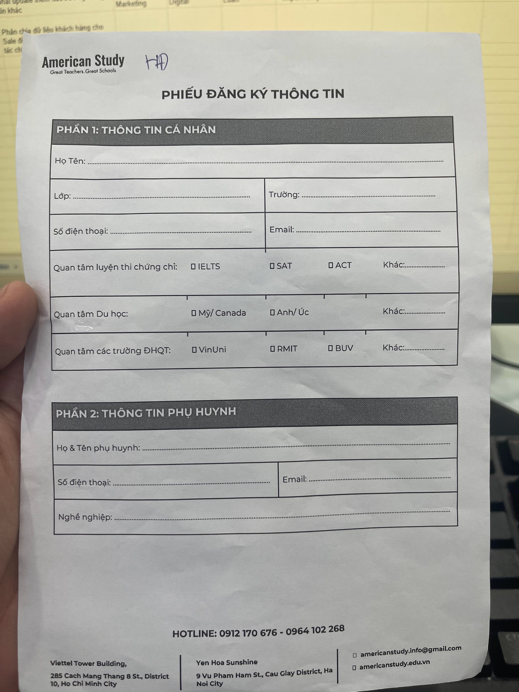
Sale | Sale note | Tên HS | SĐT HS | Trường | Lớp | Email | Tên PH | SĐT PH | Email | Nghề nghiệp | Quan tâm khóa học | Quan tâm du học | Quan tâm các trường ĐHQT | Date
 |  |  |  |  |  |  |  |  |  |  |  | nước | BUV, RMIT, VinUni

